信用交易
融资融券市场交易数据统计(2024-08-21)

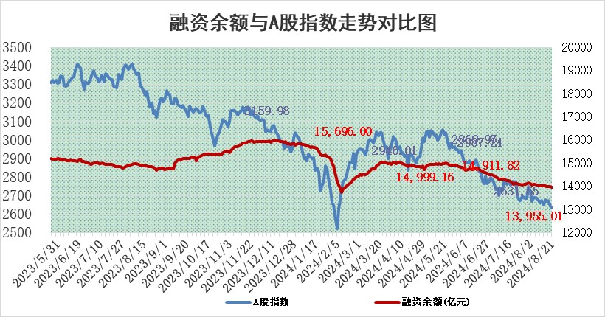
标的证券 | 融资融券余额（亿元） | 融资余额（亿元） | 融券余额（亿元） | 融资买入额（亿元） | 融资融券规模变化（亿元） | 融资余额增幅(‰) | 融券余额增幅(%)
统计数据 | 14,094.88 | 13,955.01 | 129.67 | 353.97 | -21.11 | -1.29 | -2.35

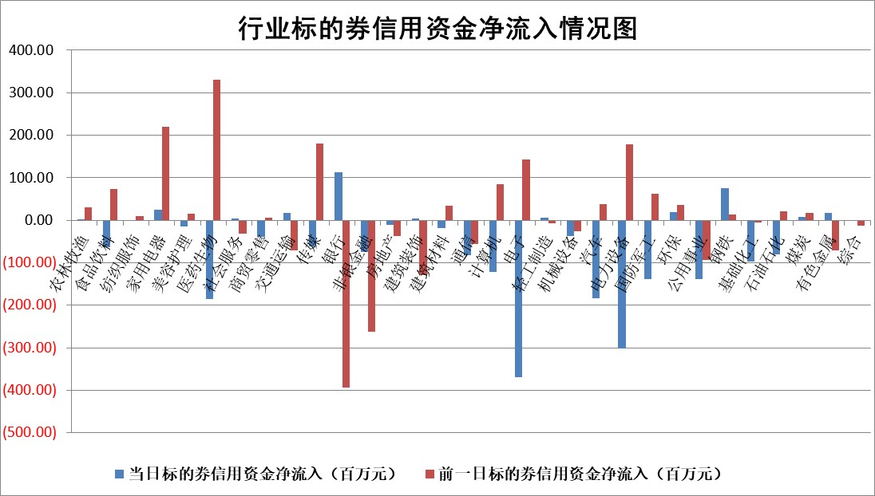

 |  |  |  |  |  |  |  | 2

 |  |  |  |  |  |  |  | 5
标的基金代码 | 标的基金简称 | 融资余额/市值(%) | 融资余额增幅(%) | 融资买入额/成交金额(%) | （融资余额净增额-融券余额净增额）/市值(‱) | 融券余额降幅(%) | ABS[（融资余额净增额-融券余额净增额）/市值净增额-1](%)
159902 | 华夏中小板ETF | 0.00 | 0.00 | 0.00 | 0.00 | 0.00 | 100.00
159915 | 易方达创业板ETF | 2.94 | 1.62 | 213312.56 | 4.65 | -1.01 | 117.93
159919 | 嘉实沪深300ETF | 0.66 | 0.73 | 6.00 | 0.35 | -4.08 | 99.28
159920 | 华夏恒生ETF | 36.97 | -0.12 | 19.09 | -4.47 | 0.76 | 94.14
159922 | 嘉实中证500ETF | 0.75 | 3.49 | 29.82 | 2.59 | 0.21 | 122.07
159925 | 南方沪深300ETF | 0.31 | 7.36 | 1.59 | 2.13 | 0.00 | 97.95
159928 | 消费ETF | 1.32 | 3.19 | 3.87 | 4.12 | 1.12 | 103.65
159934 | 易方达黄金ETF | 83.81 | -0.17 | 10.20 | -14.47 | 0.00 | 90.09
159939 | 全指信息技术ETF | 0.97 | 1.24 | 3.25 | 1.18 | 0.00 | 105.28
159940 | 全指金融地产ETF | 0.12 | 0.00 | 0.00 | 0.00 | 0.00 | 100.00
159995 | 半导体芯片ETF | 2.80 | 0.96 | 143.52 | 2.72 | 0.84 | 108.07
159997 | 天弘中证电子ETF | 2.38 | 3.91 | 28.06 | 8.95 | -0.24 | 49.78
159998 | 天弘中证计算机主题ETF | 1.13 | 2.02 | 0.09 | 2.24 | 0.00 | 113.95
510050 | 华夏上证50ETF | 3.43 | 0.46 | 160.05 | 1.67 | 6.66 | 97.01
510180 | 华安上证180ETF | 0.47 | -0.01 | 0.48 | 0.00 | 0.31 | 99.99
510880 | 华泰柏瑞红利ETF | 0.41 | 9.74 | 4.35 | 3.66 | 1.07 | 104.16
510900 | 易方达恒生H股ETF | 45.81 | 0.01 | 1.58 | 0.33 | 0.00 | 100.32
511010 | 5年期国债ETF | 5.57 | -0.12 | 0.02 | -0.69 | 0.00 | 93.56
511380 | 可转债及可交换债券ETF | 2.22 | 3.70 | 265.64 | 7.91 | 0.00 | 86.87
512000 | 全指证券ETF | 8.72 | 0.08 | 16.35 | 0.68 | -4.14 | 101.44
512010 | 沪深300医药卫生ETF | 6.73 | -0.02 | 72.28 | -0.08 | 0.62 | 99.83
512070 | 沪深300非银ETF | 2.72 | 0.77 | 175.08 | 2.09 | 0.17 | 132.32
512400 | 南方中证申万有色金属ETF | 2.01 | 6.72 | 2.90 | 12.50 | -1.08 | 81.71
512580 | 广发中证环保产业ETF | 1.15 | -0.69 | 0.02 | -0.80 | 0.00 | 93.23
512660 | 国泰中证军工ETF | 3.19 | 2.07 | 30.46 | 6.27 | -56.72 | 114.42
512800 | 华宝中证银行ETF | 11.42 | -0.44 | 4.41 | -6.76 | -5.83 | 98.68
512980 | 广发中证传媒ETF | 1.87 | -0.80 | 213.96 | -1.51 | 0.85 | 98.40
515030 | 华夏中证新能源汽车ETF | 3.22 | 3.23 | 21.09 | 10.02 | -0.72 | 84.68
515050 | 华夏中证5G通信主题ETF | 1.11 | -0.57 | 15.79 | -0.65 | -0.44 | 102.01
515070 | 华夏中证人工智能ETF | 3.72 | 1.73 | 16.24 | 6.32 | 0.00 | 64.74
标的股票比较指标 |  | 融资余额/流通A股市值(%) | 融资余额增幅(%) | 融资买入额/成交金额(%) | （融资余额净增额-融券余额净增额）/流通A股市值(‱) | 融券余额降幅(%) | ABS[（融资余额净增额-融券余额净增额）/流通A股市值净增额-1](%)
前十名标的个股 |  | 仁东控股 | 辰奕智能 | 思林杰 | 辰奕智能 | 好当家 | 星源卓镁
 |  | 雅博股份 | 山西路桥 | 莱克电气 | 奥雅股份 | 酒钢宏兴 | 鸿富瀚
 |  | 中研股份 | 奥雅股份 | 兰剑智能 | 汉仪股份 | 申达股份 | 鼎龙科技
 |  | 容百科技 | 福事特 | 新劲刚 | 信邦智能 | 赛科希德 | 锐捷网络
 |  | 纽泰格 | 君逸数码 | 青农商行 | 福事特 | 普元信息 | 福赛科技
 |  | 齐峰新材 | 金浦钛业 | 安阳钢铁 | 清研环境 | 重庆水务 | 夏厦精密
 |  | 金博股份 | 江天化学 | 华光新材 | 山西路桥 | 上海莱士 | 香雪制药
 |  | 南都电源 | 深圳新星 | 兴业银锡 | 智立方 | 康为世纪 | 国科军工
 |  | 福星股份 | 清研环境 | 常熟汽饰 | 君逸数码 | 帝科股份 | 长华化学
 |  | 元道通信 | 杭州银行 | 华设集团 | 喜悦智行 | 中国卫通 | 凯美特气
后十名标的个股 |  | 海印股份 | 腾达科技 | 禾信仪器 | 腾达科技 | 振东制药 | 光庭信息
 |  | 盛屯矿业 | 捷邦科技 | 京源环保 | 国光电气 | 我爱我家 | 联特科技
 |  | 江苏舜天 | 峰岹科技 | 广汇汽车 | 远信工业 | 中伟股份 | 采纳股份
 |  | 威创股份 | 金龙汽车 | 海印股份 | 盛景微 | 国盛智科 | 科大讯飞
 |  | 广电网络 | 鸿富瀚 | 盛屯矿业 | 金龙汽车 | 浙商银行 | 威士顿
 |  | 东旭光电 | 皖通高速 | 江苏舜天 | 兴欣新材 | 香农芯创 | 神思电子
 |  | 东旭蓝天 | 兴欣新材 | 威创股份 | 捷邦科技 | 福赛科技 | 工大科雅 | ;
 |  | 易事特 | 盛景微 | 广电网络 | 致远互联 | 冀中能源 | 奥比中光
 |  | 鹏都农牧 | 百洋医药 | 东旭光电 | 康希通信 | 佳都科技 | 广联达
 |  | 中银绒业 | 山东出版 | 东旭蓝天 | 慧博云通 | 张裕A | 天孚通信
说明：1.以上普通交易数据和信用交易数据皆以交易日收盘后数据为基准；2.上述标的证券总数据只计算标的证券市场总数据，不包括从标的证券中调出去标的证券数据，所以与交易所公布的总值略有不同； 3.上述行业采用申万一级行业分类；4.以上标的基金和标的个股中比较的6个指标值中：前5个（从左至右）为正向指标，值越大排名越靠前；第6个为逆向指标，值越小，排名越靠前；5.第6个指标中ABS[]表示求绝对值，其主要用于考量信用资金相对净流入对股价相对净变化的贡献程度；6.数据来源：wind，交易所。

 | 证券代码 | 新增融资余额 | 融资买入额 | 融资买入增幅前10
远大智能 | 002689 | 28175353 | 42268582 | 199%
亚太股份 | 002284 | 21555247 | 34242865 | 82%
赛诺医疗 | 688108 | 72122899 | 101076547 | 78%
湖南发展 | 000722 | 66023557 | 137112987 | 75%
柘中股份 | 002346 | 14584119 | 36845980 | 58%
国城矿业 | 000688 | 24683149 | 48240585 | 54%
兆新股份 | 002256 | 1985058 | 4066269 | 52%
凯美特气 | 002549 | 33806472 | 61340055 | 52%
华昌达 | 300278 | 13474542 | 19303225 | 48%
新华联 | 000620 | 27311937 | 39201759 | 43%

 | 证券代码 | 新增融资余额 | 融资买入额 | 融资买入增幅前10
兔宝宝 | 002043 | 73310337 | 89923983 | 334%
捷昌驱动 | 603583 | 26026415 | 31686727 | 262%
湘财股份 | 600095 | 94196837 | 132280449 | 252%
中谷物流 | 603565 | 49103883 | 60098371 | 234%
中青宝 | 300052 | 24215352 | 31377809 | 98%
顾家家居 | 603816 | 138518545 | 188424210 | 78%
喜临门 | 603008 | 31503289 | 48351944 | 77%
财信发展 | 000838 | 10831830 | 17666790 | 74%
苏州银行 | 002966 | 10578096 | 19143736 | 72%
金诚信 | 603979 | 23858538 | 36098133 | 60%

